12_网站点击实测
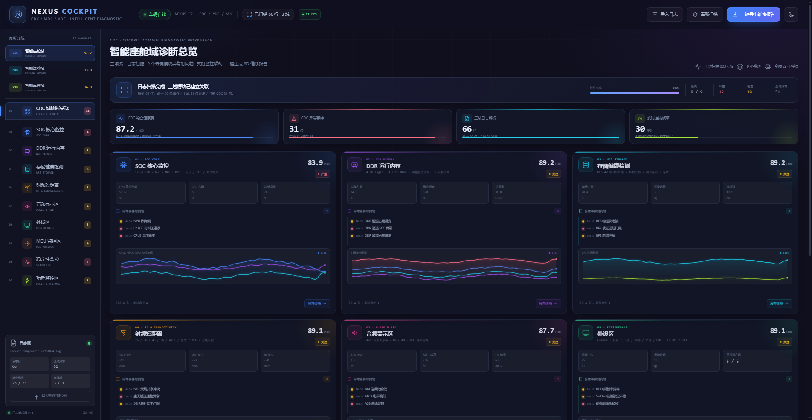
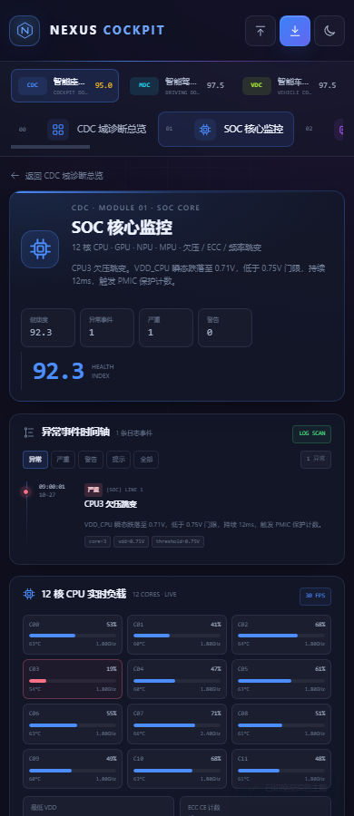
诊断网站界面点击实测（Chrome 无头模式 · CDP 驱动 · 真实点击）
执行方式：本地 http 服务 + Chrome headless + DevTools Protocol 真实派发 click；分辨率 1920×1080；日志来自内置 66 行演示数据与 5 行自定义导入。对应脚本：cockpit-test/ui-click-test.mjs
用例ID | 用例名称 | 点击/操作路径 | 实测结果（脚本断言输出） | 结论 | 耗时(ms)
U-001 | 首屏加载与内置日志自动扫描 | 打开 index.html → 等待扫描完成 → 读顶部扫描条 | chip="已扫描 66 行 · 3 域"，nav=10 | Pass | 2074
U-002 | 三域切换 CDC / MDC / VDC | 依次点击左侧 CDC / MDC / VDC 三个域按钮 | cdc:10(智能座舱域诊断总览) | mdc:8(智能驾驶域诊断总览) | vdc:8(智能车控域诊断总览) | Pass | 3327
U-003 | 逐项点击：3 总览 + 23 模块 | 每个域点击『诊断总览』+ 逐个点击全部模块（23 个） | 总览 3 个 + 模块 23 个，均有标题与内容 | Pass | 9482
U-004 | 异常时间轴筛选（全部/严重/警告） | 进入 SOC 模块 → 点击『严重』筛选 → 点击『异常』恢复 | 异常 4 → 严重 2 → 恢复 4 | Pass | 2409
U-005 | 导入自定义日志并解析 | 点击『导入日志』→ 粘贴 5 行自定义日志 → 解析并刷新 → 回 SOC 模块查看时间轴 | chip="已扫描 5 行 · 3 域"，SOC 时间轴出现“欠压”事件 | Pass | 3704
U-006 | 一键导出 8D 维修报告 | 点击右上『一键导出维修报告』→ 等待下载 → 检查文件与内嵌图表 | NEXUS_COCKPIT_8D维修报告_20261028-0015.html 1.32 MB，内嵌图表 23 张 | Pass | 683
U-007 | 暗/亮主题切换与持久化 | 点击右上主题切换按钮两次 | dark → light → dark；localStorage: nexus-cockpit-theme=light | Pass | 1423
U-008 | 响应式无横向溢出 | Emulation 依次设 1920/1440/1024/390 宽度 → 检查 scrollWidth | 1920px ok | 1440px ok | 1024px ok | 390px ok | Pass | 3458
U-009 | 全程无 JS 报错 | 全程监听 Runtime.consoleAPICalled / Log.entryAdded | console error = 0 | Pass | 1
合计 | 9/9 通过

